Hoja1
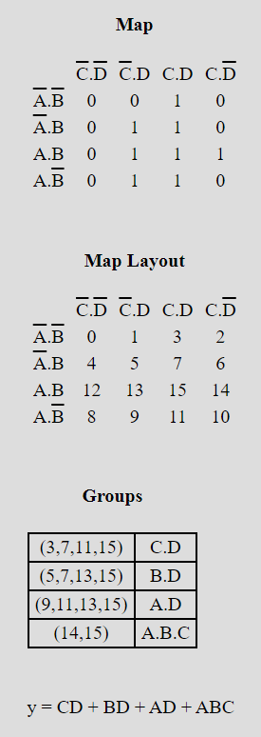
Voto | A | B | C | D | total | A / d
% | 10 | 15 | 30 | 45 | 100
 | 0 | 0 | 0 | 0 | 0 | d | 0
 | 0 | 0 | 0 | 1 | 45 | d | 1
 | 0 | 0 | 1 | 0 | 30 | d | 2
 | 0 | 0 | 1 | 1 | 75 | A | 3
 | 0 | 1 | 0 | 0 | 15 | d | 4
 | 0 | 1 | 0 | 1 | 60 | A | 5
 | 0 | 1 | 1 | 0 | 45 | d | 6
 | 0 | 1 | 1 | 1 | 90 | A | 7
 | 1 | 0 | 0 | 0 | 10 | d | 8
 | 1 | 0 | 0 | 1 | 55 | A | 9
 | 1 | 0 | 1 | 0 | 40 | d | 10
 | 1 | 0 | 1 | 1 | 85 | A | 11
 | 1 | 1 | 0 | 0 | 25 | d | 12
 | 1 | 1 | 0 | 1 | 70 | A | 13
 | 1 | 1 | 1 | 0 | 55 | A | 14
 | 1 | 1 | 1 | 1 | 100 | A | 15

